상품제안서
모나미 153골드볼펜 (메탈) | 상품코드: F20462

 |  |  |  |  |  |  | 02-412-0044 | www.easy1.co.kr
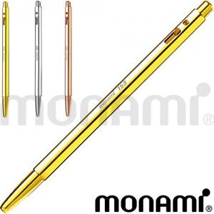

【상세/제작정보】

【인쇄/포장옵션】 | 실크, 레이저 / 포장지포장

【공급단가】 | 수량 | 100~ | 300~ | 500~ | 1,000~ | 3,000~
*VAT별도 | 단가 | 38,810원 | 37,370원 | 35,930원 | 34,500원 | 33,630원

【상품 URL】 | http://www.easy1.co.kr/src/goods_detail.php?gdno=20462

